DADOS GERAIS
RELATÓRIO MENSAL DE OUVIDORIA ÓRGÃO: DEPARTAMENTO DE TRÂNSITO DO DISTRITO FEDERAL

GRÁFICO 1: Manifestações Por Tipologia (ABR)
GRÁFICO 1: Manifestações Por Tipologia (MAI)
GRÁFICO 1: Manifestações Por Tipologia (JUN)

TIPOLOGIA | JANEIRO | FEVEREIRO | MARÇO
SOLICITAÇÕES | 522 | 420 | 455
RECLAMAÇÕES | 3,083 | 2,624 | 3,360
DENÚNCIAS | 4 | 8 | 8
ELOGIOS | 21 | 22 | 27
SUGESTÕES | 36 | 50 | 53
INFORMAÇÕES | 83 | 105 | 125
DEN/LICITAÇÕES | - | - | -
TOTAL | 3749 | 3229 | 4028

ATENDIMENTO | JANEIRO | FEVEREIRO | MARÇO
GERA DEMANDA | 47 | 61 | 58
NÃO GERA DEMANDA | 45 | 7 | 6
TOTAL | 92 | 68 | 54
GRÁFICO 2: Tipo de Atendimento

MEIO DE ENTRADA | JANEIRO | FEVEREIRO | MARÇO
TELEFONE | 2,172 | 1,632 | 2,126
INTERNET | 1,503 | 1,483 | 1,836
PRESENCIAL | 68 | 109 | 58
E-MAIL | - | - | -
CARTA | - | - | -
OFÍCIO | 1 | 4 | 6
DENÚNCIA/0800 | - | - | -
MÍDIA | 5 | 1 | 2
EVENTOS EXT | - | - | 7
FAX | - | - | -
TOTAL | 3749 | 3229 | 4028

GRÁFICO 3: Manifestações por Meio de Entrada

ÍNDICES

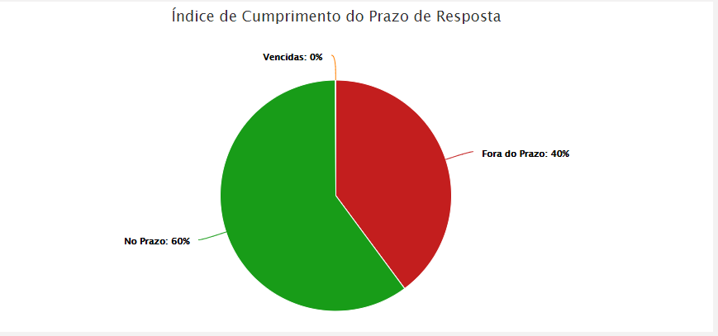
RELATÓRIO MENSAL DE OUVIDORIA ÓRGÃO: DEPARTAMENTO DE TRÂNSITO DO DISTRITO FEDERAL

JANEIRO



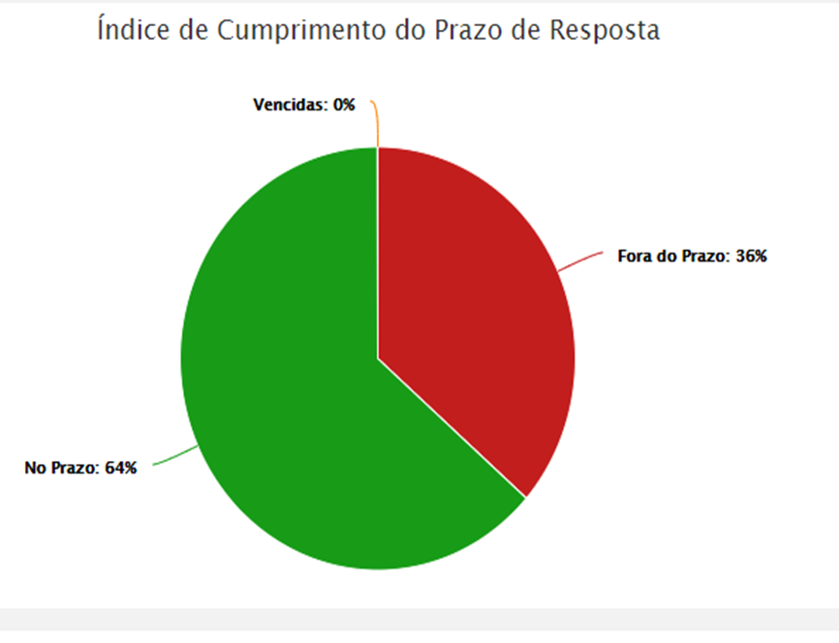

FEVEREIRO


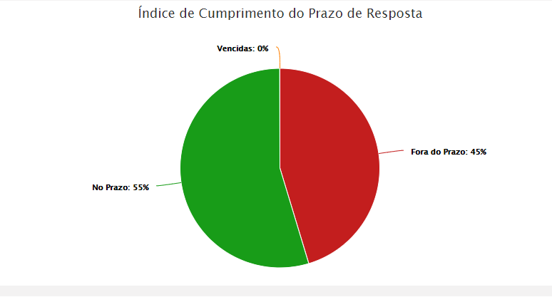

MARÇO

DADOS POR TIPOLOGIA
RELATÓRIO MENSAL DE OUVIDORIA ÓRGÃO: DEPARTAMENTO DE TRÂNSITO DO DISTRITO FEDERAL

Gráfico 1: Principais Solicitações
SOLICITAÇÕES | JANEIRO | FEVEREIRO | MARÇO
Emissão Licenciamento - CRLV | 183 | 131 | 238
CNH Social | 0 | 46 | 22
Multa de Trânsito | 18 | 28 | 24
Fiscalização de trânsito em vias | 22 | 26 | 27
Renovação CNH | 19 | 26 | 42
Outros | 280 | 163 | 102
TOTAL | 522 | 420 | 455

RECLAMAÇÕES | JANEIRO | FEVEREIRO | MARÇO
Emissão Licenciamento - CRLV | 838 | 402 | 741
Transferência de Veículo | 474 | 375 | 350
Emissão CRLV | 400 | 204 | 226 | 46
CNH Social | 0 | 203 | 69
Gráfico 2: Principais Reclamações
Vistoria de Veículo | 209 | 185 | 165
Outros | 1031 | 1255 | 1809
TOTAL | 3083 | 2624 | 3360

DENÚNCIAS | JANEIRO | FEVEREIRO | MARÇO
Servidor Público | 4 | 5 | 6
Conduta de Servidor do DETRAN-DF | 0 | 1 | 1
Atendimento Rede de Ouvidoria | 0 | 1 | 0
Outros | 0 | 1
TOTAL | 4 | 8 | 8

Gráfico 3: Principais Denúncias
 | JANEIRO | FEVEREIRO | MARÇO
Servidor Público | 4 | 5 | 6
Conduta de Servidor do DETRAN-DF | 0 | 1 | 1
Atendimento Rede de Ouvidoria | 0 | 1 | 0
Outros | 0 | 1
TOTAL | 4 | 8 | 8
ELOGIOS | JANEIRO | FEVEREIRO | MARÇO
Conduta de servidor do DETRAN-DF | 5 | 6 | 7
Servidor Público | 6 | 5 | 10
Serviço prestado por órgão/entidade | 3 | 4 | 9
Funcionamento de órgão público | 0 | 2 | 0
Sinalização de Trânsito em Vias | 0 | 1 | 0
Outros | 7 | 4
TOTAL | 21 | 22 | 27
Gráfico 4: Principais Elogios

